Ficha Técnica 1
REGRESAR |  |  | MACROPROCESO ESTRATÉGICO |  |  |  |  |  | CÓDIGO: ESG-SST-r034
 |  |  | PROCESO GESTIÓN SISTEMAS INTEGRADOS - SEGURIDAD Y SALUD EN EL TRABAJO |  |  |  |  |  | VERSIÓN: 5
 |  |  | PLAN DE GESTION DEL RIESGO DE DESASTRES Y PREPARACION DE RESPUESTA ANTE EMERGENCIAS (FICHAS TECNICAS) |  |  |  |  |  | VIGENCIA: 2024-11-01
 |  |  |  |  |  |  |  |  | PÁGINA: 2 DE 13

 |  | Ficha Técnica 1. Información General

 |  | 1.1 Información General
 |  | Datos Generales | Razón social | UNIVERSIDAD DE CUNDINAMARCA
 |  |  | NIT | 890680062
 |  |  | Dirección | DIAG. 18 N 20-29
 |  |  | Teléfono | 8281483
 |  |  | Representante Legal | ADRIANO MUÑOZ BARRERA
 |  |  | Responsable SST | Directora de Talento Humano
 |  |  | Celular | 3208510365
 |  |  | Correo electrónico | sst@ucundinamarca.edu.co
 |  | Datos del centro de trabajo | Responsable deL crentro de trabajo | YULI PAOLA ROCHA PATAQUIVA
 |  |  | Cargo | PROFESIONAL II
 |  |  | Correo electrónico | UAA-el-tibar@ucundinamarca.edu.co
 |  |  | Dirección | VDA NOVILLERO SECTOR PALOGORDO UNIDAD AGROAMBIENTAL EL TÍBAR
 |  | Datos de Enlace | Centro | Director Administrativo de la Seccional Ubaté
 |  |  | Drector | Director Administrativo de la Seccional Ubaté
 |  |  | Dirección | VDA NOVILLERO SECTOR PALOGORDO UNIDAD AGROAMBIENTAL EL TÍBAR
 |  |  | Teléfono | 3217565814
 |  |  | Número de Pisos | 1
 |  |  | Número de Salidas | 1
 |  | Localización | Departamento | Cundinamarca
 |  |  | Ciudad | UBATÉ
 |  |  | Barrio | VDA PALOGORDO
 |  | Linderos Sectoriales | Norte | Con Predios de Pablo Emilio Murcia Alarcón
 |  |  | Sur | Con vallado de por medio y camino de acceso
 |  |  | Oriente | Con vallado de por medio
 |  |  | Occidente | Con vallado de por medio y camino de acceso
 |  | Vías de Acceso | Vías terrestres | 2
 |  | Áreas | Área Total | 68.387.46 mts2
 |  | Actividad Económica
 |  | Actividades Realizadas | Actividad Principal | Educación superior
 |  |  | Actividad Complementaria | N/A
 |  | Descripción de la Ocupación | Centro agroambiental el Tíbar - los estudiantes realizan practicas académicas derivadas de sus asignaturas
 |  | Número de pisos | 1
 |  | Horarios de Atención | LUNES A SÁBADO 7:30 am A 12:00 pm 1:30 a 4:30 pm
 |  | Capacidad total por Áreas | Área | Trabajadores |  | Usuario interno y externo |  |  |  | Total
 |  |  | Administrativos | 4 |  |  |  |  |  | 4
 |  |  | Mantenimiento | 3 |  |  |  |  |  | 3
 |  |  | Docentes | 20 |  |  |  |  |  | 20
 |  |  | Estudiantes | 120 |  |  |  |  |  | 120
 |  |  | Servicios Generales | 6 |  |  |  |  |  | 6
 |  |  | Totales | 153 |  |  |  |  |  | 153
 |  | Información de los trabajadores | Número estimado de trabajadores | Personas
 |  |  | Jornada laboral | 1
 |  |  | Trabajadores con discapacidad | 0
 |  | POBLACIÓN PRIORIZADA - DISCAPACIDAD | Área | AUDITIVA - BAJA AUDICIÓN | AUDITIVA - USUARIO DE LSC | VISUAL - BAJA VISIÓN | VISUAL - CEGUERA | TRASTORNO DE ESPECTRO AUTISTA | FÍSICA | INTELECTUAL | MENTAL PSICOSOCIAL
 |  |  | administrativos
 |  |  | mantenimiento
 |  |  | docentes
 |  |  | estudiantes |  |  |  |  | 1 |  |  | 1
 |  |  | servicios generales
 |  |  | Totales |  |  |  |  | 1 |  |  | 1
 |  | Número de Parqueaderos | 1

 |  | 1.3 Georeferenciación
 |  | La Georeferenciación se hace tanto a nivel interno como externo, con el propósito de determinar áreas cercanas y que puedan generarriesgos adicionales. Así como la ubicación de las áreas a nivel interno. Colocar imagen de la ubicación
 |  | 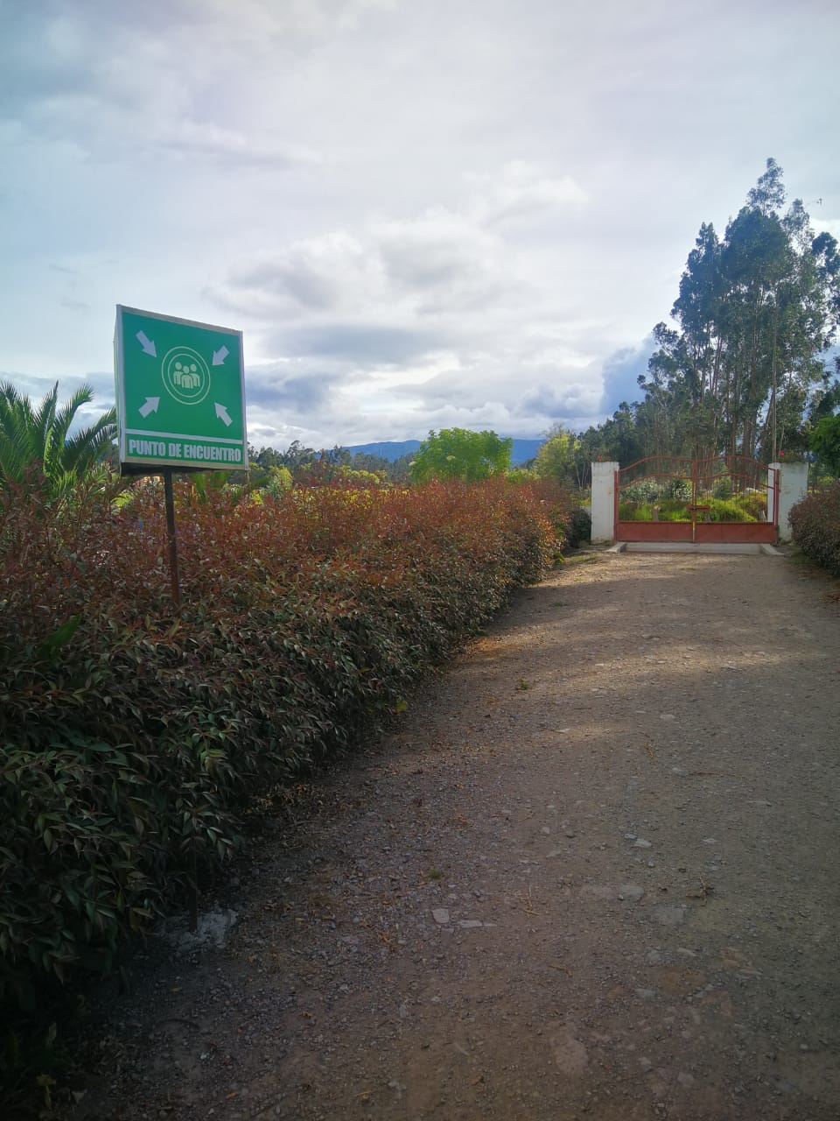 MARCAR PUNTOS DE ENCUENTRO

 |  | Fecha de Elaboración: 2025-6
 |  | Elaboró: Oficina SG-SST
 |  | Revisó: Coordinación SG-SST
 |  | Aprobó: : Líder SG-SST

 | Diagonal 18 No. 20-29 Fusagasugá – Cundinamarca Teléfono (601) 8281483 Línea Gratuita 018000180414 www.ucundinamarca.edu.co E-mail: info@ucundinamarca.edu.co NIT: 890.680.062-2
 | Documento controlado por el Sistema de Gestión de la Calidad Asegúrese que corresponde a la última versión consultando el Portal Institucional

